상품제안서
간지스 M-노트 | 상품코드: S04061

 |  |  |  |  |  |  | 02-713-8555 | www.synergygift.co.kr
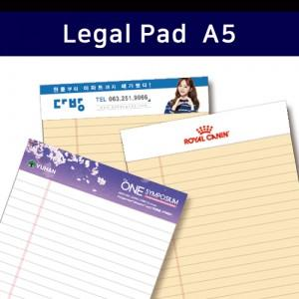

【상세/제작정보】 | 항상 새 것처럼 메모하는 절취노트

【인쇄/포장옵션】 | 풀칼라 / OPP(비닐)

【공급단가】 | 수량 | 500~ | 1,000~ | 2,000~ | 3,000~ | 5,000~
*VAT별도 | mini | 970원 | 860원 | 780원 | 740원 | 670원
 | A5 | 1,100원 | 980원 | 900원 | 850원 | 780원
 | B5 | 1,490원 | 1,350원 | 1,250원 | 1,190원 | 1,120원
 | A4 | 1,560원 | 1,410원 | 1,310원 | 1,250원 | 1,170원

【상품 URL】 | https://www.synergygift.co.kr:443/src/goods_detail.php?gdno=4416

